001
【項番001:確認内容】
 | ・正常に終了すること
 | ・TSVファイルが出力されること
 | ・メニュー画面に「処理が正常に終了しました」と表示され、メニュー画面に戻ること

 | ①バッチを起動する
 | ②メニュー画面で、「ファイル変換」の「1」を入力する。

 | ③次のメニュー画面で、「CSV⇔TSV」の「2」を入力する
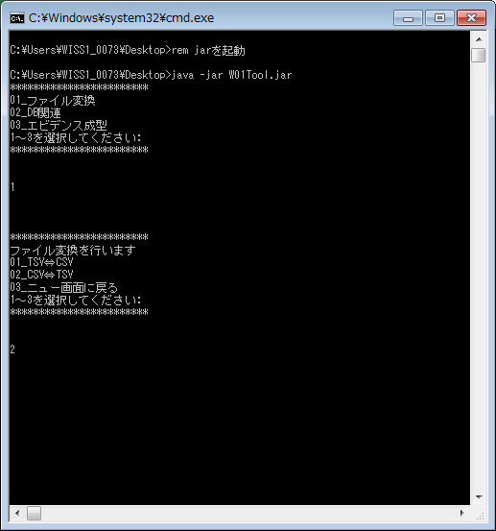

 | ④ファイルの格納先（絶対パス）を入力する。
 | （レコードが１件のCSVファイルの絶対パスを入力）
 |  | レコードが１件のファイル

 | ⑤TSVファイルが出力されているかを確認

002
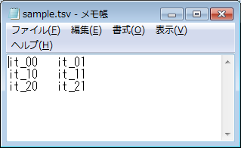
【項番002:確認内容】
 | ・正常に終了すること
 | ・TSVファイルが出力されること
 | ・メニュー画面に「処理が正常に終了しました」と表示され、メニュー画面に戻ること

 | ①バッチを起動する
 | ②メニュー画面で、「ファイル変換」の「1」を入力する。

 | ③次のメニュー画面で、「CSV⇔TSV」の「2」を入力する

 | ④ファイルの格納先（絶対パス）を入力する。
 | （レコードが複数件あるCSVファイルの絶対パスを入力）
 |  | レコードが複数件のファイル

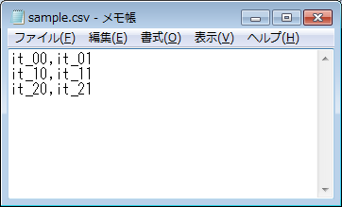

 | ⑤TSVファイルが出力されているかを確認

003
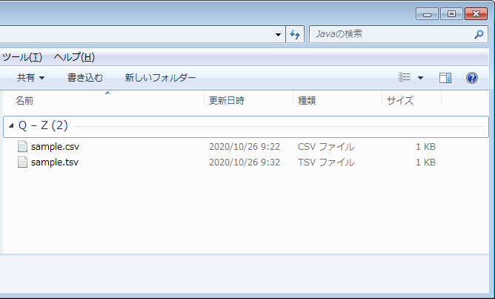
【項番003:確認内容】
 | ・正常に終了すること
 | ・TSVファイルが出力されること
 | ・メニュー画面に「処理が正常に終了しました」と表示され、メニュー画面に戻ること
 | ・TSVファイルが上書きされていること

 | ①バッチを起動する
 | ②メニュー画面で、「ファイル変換」の「1」を入力する。

 | ③次のメニュー画面で、「CSV⇔TSV」の「2」を入力する

 | ④ファイルの格納先（絶対パス）を入力する。

 |  | 更新日時を確認



 | ⑤TSVファイルが更新・上書きされているかを確認

004
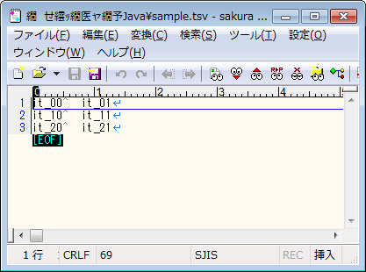
【項番004:確認内容】
 | ・正常に終了すること
 | ・TSVファイルが出力されること
 | ・メニュー画面に「処理が正常に終了しました」と表示され、メニュー画面に戻ること
 | ・コンマがタブに置き換わっていること

 | ①バッチを起動する
 | ②メニュー画面で、「ファイル変換」の「1」を入力する。

 | ③次のメニュー画面で、「CSV⇔TSV」の「2」を入力する

 | ④ファイルの格納先（絶対パス）を入力する。

 |  | データ内に「,」コンマがあることを確認する



 | ⑤処理終了後、コンマがタブに置き換わっていることを確認

 | TSVファイルをサクラエディタで開いたもの

006
【項番006:確認内容】
 | ・異常終了すること
 | ・「処理に失敗しました」とメニュー画面に表示され、メニュー画面に戻ること

 | ①バッチを起動する
 | ②メニュー画面で、「ファイル変換」の「1」を入力する。

 | ③次のメニュー画面で、「CSV⇔TSV」の「2」を入力する

 | ④ファイル名が抜けている誤った絶対パスを入力する。

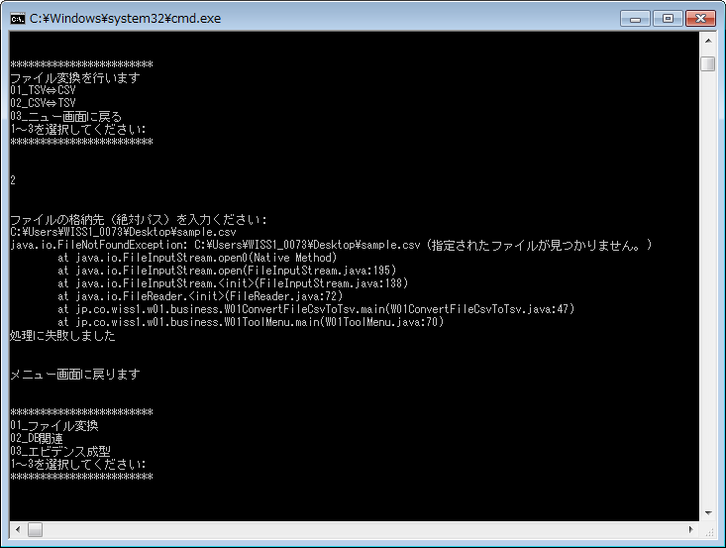

誤ったパスを入力したところExeptionが発生

⇒006
【項番006:確認内容】 改修後
 | ・異常終了すること
 | ・「処理に失敗しました」とメニュー画面に表示され、メニュー画面に戻ること

 | ・Exeptionが出ないこと

 | ①バッチを起動する
 | ②メニュー画面で、「ファイル変換」の「1」を入力する。

 | ③次のメニュー画面で、「CSV⇔TSV」の「2」を入力する

 | ④ファイル名が抜けている誤った絶対パスを入力する。

誤ったパスを入力したところExeptionが発生

Exceptionが消えメッセージを表示するようにした。

007
【項番007:確認内容】
 | ・異常終了すること
 | ・「処理に失敗しました」とメニュー画面に表示され、メニュー画面に戻ること

 | ①バッチを起動する
 | ②メニュー画面で、「ファイル変換」の「1」を入力する。

 | ③次のメニュー画面で、「CSV⇔TSV」の「2」を入力する

 | ④データが０件のファイルの格納先（絶対パス）を入力する。

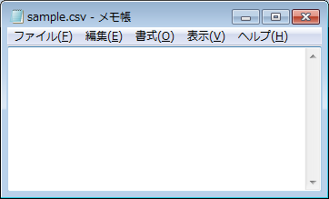
データが空のCSVファイルを変換すると

正常終了する

 |  | CSVからTSVへ

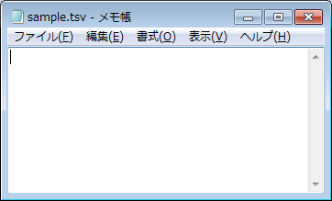
異常終了せずに、空のTSVファイルが作られる

⇒007
【項番007:確認内容】改修後
 | ・異常終了すること
 | ・「処理に失敗しました」とメニュー画面に表示され、メニュー画面に戻ること

 | ・異常終了させメッセージを表示させる。
 | ・空のTSVファイルを出力しない。

 | ①バッチを起動する
 | ②メニュー画面で、「ファイル変換」の「1」を入力する。

 | ③次のメニュー画面で、「CSV⇔TSV」の「2」を入力する

 | ④データが０件のファイルの格納先（絶対パス）を入力する。

データが空のCSVファイルを変換すると

正常終了する

 |  | CSVからTSVへ

異常終了せずに、空のTSVファイルが作られる

ファイルが空であることのメッセージが表示されるようにした。
空のTSVファイルは作られない。

